Estadísticas
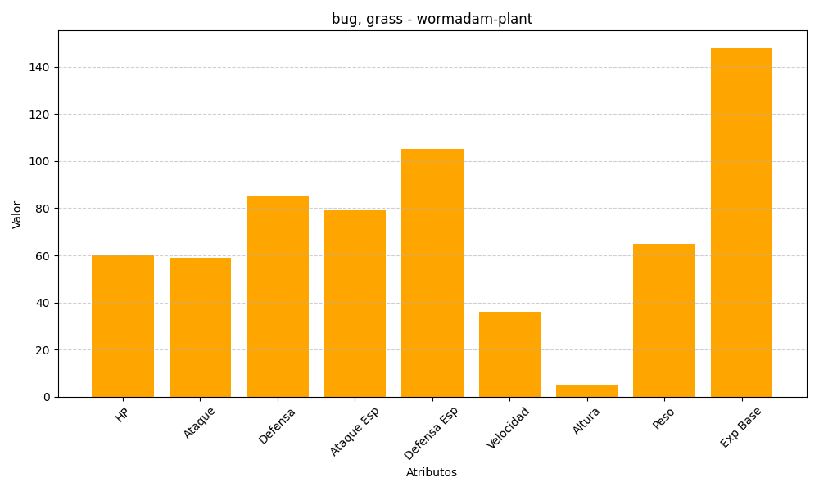
ID | Nombre | Tipo | HP | Ataque | Defensa | Ataque Especial | Defensa Especial | Velocidad | Altura | Peso | Experiencia Base
413 | wormadam-plant | bug, grass | 60 | 59 | 85 | 79 | 105 | 36 | 5 | 65 | 148

